RX test plan (ES0)
测试模块 | 条件
OS测试 | IO端口 | VDD_OS
 |  | VIO_OS
 |  | CLK_OS
 |  | DATA_OS
 | RF端口 | LB_ANT1_OS
 |  | LB_ANT2_OS
 |  | MHB_ANT1_OS
 |  | MHB_ANT2_OS
 |  | LB_LNA_OUT
 |  | LMHB_LNA_OUT
 |  | MHB_LNA_OUT1
 |  | MHB_LNA_OUT2
 |  | MHB_LNA_OUT3
 |  | MHB_LNA_OUT4
leakage测试 | 高压测试 | V=1.95V | leakage_VIO
 |  | V=1.98V | leakage_VDD
 |  | V=1.95V | leakage_data
 |  | V=1.95V | leakage_CLK
 | 中压测试 | V=1.8V | leakage_VIO
 |  | V=1.8V | leakage_VDD
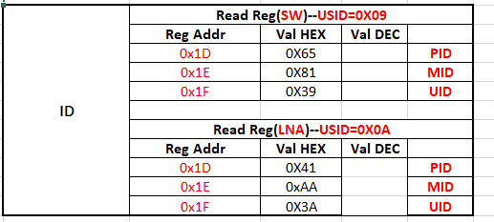
 |  | V=1.8V | leakage_data
 |  | V=1.8V | leakage_CLK
 | 低压测试 | V=1.62V | leakage_VIO
 |  | V=1.08V | leakage_VDD
 |  | V=1.62V | leakage_data
 |  | V=1.62V | leakage_CLK
MIPI读写测试 LNA | 各个地址位读写确认 | MIPI3.0测试、
 | 26M读/52M写测试
 | 扩展读写，修改UID
 | MIPI触发IC测试
 | Soft Reset测试
 | MIPI 启动模式测试
MIPI读写测试 SW | 各个地址位读写确认 | MIPI2.1测试
 | 26M读/52M写测试
 | 扩展读写，修改UID
 | MIPI触发IC测试 |  |  |  |  | 1C=38 | 1C=38.2D=FF
 | Soft Reset测试 |  |  |  |  | SW | LNA
 | MIPI 启动模式测试 |  |  |  |  |  | LNA_IN select | OUT select | Gain/Bais
HVS测试 VIO=1.98V VDD=1.95V Reg 15=1 | LB_ANT1 | B26 | LAN0 | LB_LNA_OUT | G0 | 02=01 | 00=05 |  | 0E=00
 | MHB_ANT1 | B7 | LAN1 | MHB_LNA_OUT1 | G0 | 01=02 | 01=07 | 09=01 | 0F=0B
 | MHB_ANT1 | B39 | LAN2 | MHB_LNA_OUT2 | G0 | 01=40 | 04=0D | 0B=04 | 12=0B
 | MHB_ANT1 | B66 | LAN3 | MHB_LNA_OUT3 | G0 | 01=10 | 03=05 | 0A=03 | 11=0B
 | MHB_ANT1 | B40 | LAN4 | MHB_LNA_OUT4 | G0 | 01=80 | 02=0D | 0C=02 | 10=0B
 | LB_ANT1 |  |  | LB_TRX1
 | MHB_ANT1 |  |  | MHB_TRX1
TYP测试1 VDD=1.2V VIO=1.8V | LB_ANT1 | B08 | LNA0 | LB_LNA_OUT | G0 | 02=02 | 00=03 |  | 0E=00 | G0加带外抑制
 | LB_ANT1 | B26 |  | LB_LNA_OUT | G0 | 02=01 | 00=05 |  | 0E=00 | G0加带外抑制
 | LB_ANT1 | B2028 |  | LB_LNA_OUT | G0 | 02=08 | 00=0A |  | 0E=00 | G0加带外抑制
 | LB_ANT1 | B1213 |  | LB_LNA_OUT | G0 | 02=20 | 00=07 |  | 0E=00 | G0加带外抑制
 | MHB_ANT2 | B7 | LNA1 | MHB_LNA_OUT1 | G0 | 01=02 | 01=07 | 09=01 | 0F=0B | G0加带外抑制
 | MHB_ANT2 | B41 |  | MHB_LNA_OUT2 | G0 | 01=08 | 01=05 | 0B=01 | 0F=0B | G0加带外抑制
 | MHB_ANT2 | B66 | LNA3 | MHB_LNA_OUT1 | G0 | 01=10 | 03=05 | 09=03 | 11=0B | G0加带外抑制
 | MHB_ANT2 | B34 |  | MHB_LNA_OUT2 | G0 | 01=40 | 03=0F | 0B=03 | 11=0B | G0加带外抑制
 | MHB_ANT2 | B39 | LNA2 | MHB_LNA_OUT1 | G0 | 01=40 | 04=0D | 09=04 | 12=0B | G0加带外抑制
 | MHB_ANT2 | B3 |  | MHB_LNA_OUT2 | G0 | 01=10 | 04=08 | 0B=04 | 12=0B | G0加带外抑制
 | MHB_ANT2 | B25 |  | MHB_LNA_OUT3 | G0 | 01=01 | 04=03 | 0A=04 | 12=0B | G0加带外抑制
 | MHB_ANT2 | B40_LNA4 | LNA4 | MHB_LNA_OUT1 | G0 | 01=80 | 02=0D | 09=02 | 10=0B | G0加带外抑制
Timing测试 | Ton | Ton_LNA1 | MHB_ANT1-B7-MHB_LNA_OUT1 |  | OFF->ON
 |  | Ton_LNA3 | MHB_ANT1-B66-MHB_LNA_OUT1 |  | OFF->ON
 |  | Ton_LNA2 | MHB_ANT1-B25-MHB_LNA_OUT1 |  | OFF->ON
 |  | Ton_LNA4 | MHB_ANT1-B40-MHB_LNA_OUT1 |  | OFF->ON
 |  | Ton_LNA0 | LB_ANT1-B8-LB_LNA_OUT |  | OFF->ON
 | Toff | Toff_LNA1 | MHB_ANT1-B7-MHB_LNA_OUT1 |  | ON->OFF
 |  | Toff_LNA3 | MHB_ANT1-B66-MHB_LNA_OUT1 |  | ON->OFF
 |  | Toff_LNA2 | MHB_ANT1-B25-MHB_LNA_OUT1 |  | ON->OFF
 |  | Toff_LNA4 | MHB_ANT1-B40-MHB_LNA_OUT1 |  | ON->OFF
 |  | Toff_LNA0 | LB_ANT1-B8-LB_LNA_OUT |  | ON->OFF
 | T_SW_GAIN | T_SW_LNA1_GAIN | MHB_ANT1-B7-MHB_LNA_OUT1 |  | G0<->G5
 |  |  |  |  | G5<->G9
 |  |  |  |  | G9<->G0
 |  | T_SW_LNA3_GAIN | MHB_ANT1-B66-MHB_LNA_OUT1 |  | G0<->G5
 |  |  |  |  | G5<->G9
 |  |  |  |  | G9<->G0
 |  | T_SW_LNA2_GAIN | MHB_ANT1-B25-MHB_LNA_OUT1 |  | G0<->G5
 |  |  |  |  | G5<->G9
 |  |  |  |  | G9<->G0
 |  | T_SW_LNA4_GAIN | MHB_ANT1-B40-MHB_LNA_OUT1 |  | G0<->G5
 |  |  |  |  | G5<->G9
 |  |  |  |  | G9<->G0
 |  | T_SW_LNA0_GAIN | LB_ANT1-B8-LB_LNA_OUT |  | G0<->G5
 |  |  |  |  | G5<->G9
 |  |  |  |  | G9<->G0
 | T_SW_OUT | T_SW_LNA1 | B7 | OUT_MHB1->OUT_MHB2 | G0
 |  | T_SW_LNA3 | B66 | OUT_MHB2->OUT_MHB3 | G0
 |  | T_SW_LNA2 | B25 | OUT_MHB3->OUT_MHB4 | G0
 |  | T_SW_LNA4 | B40 | OUT_MHB4->OUT_MHB1 | G0
 |  | T_SW_LNA0 | B8 | OUT_LB->OUT_LMHB
 | ANT_LB |  |  | LB_TRX1->LB_TRX2
 | ANT_MHB |  |  | MHB_RX1->MHB_TRX1

接线
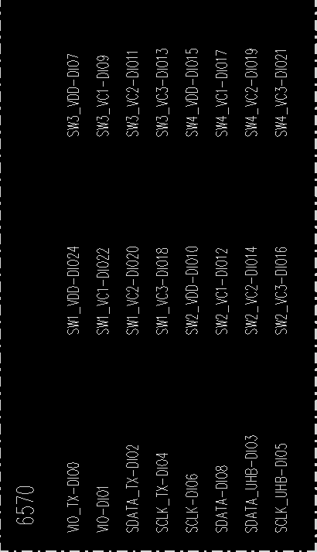
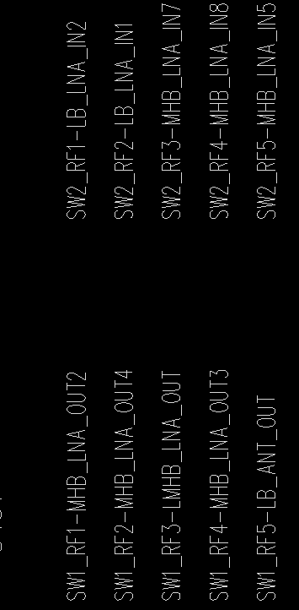
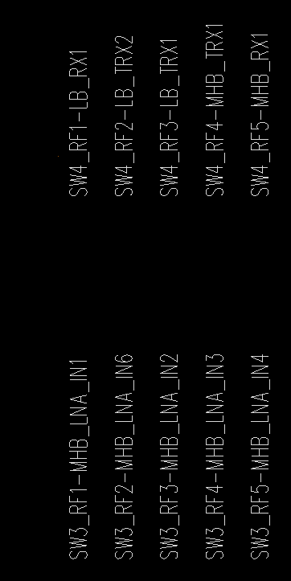

 |  |  |  |  |  |  | Item | Ch
 | BOX |  | BOX |  |  | ATT | B8_ANT1 | 1 | LB_ANT1 | LB_LNA_OUT
CPL_IN | 10 | LB_ANT1 | 1 |  |  |  | B8_ANT2 | 2 | LB_ANT2 | LMHB_LNA_OUT
CPL_OUT | 11 | LB_ANT2 | 2 |  |  | ATT | B26_ANT1 | 3 | LB_ANT1 | LB_LNA_OUT
UHB_ANT1 | 12 | MHB_ANT1 | 3 |  |  |  | B26_ANT2 | 4 | LB_ANT2 | LMHB_LNA_OUT
UHB_ANT2 | 13 | MHB_ANT2 | 4 |  |  | ATT | B2028_ANT1 | 5 | LB_ANT1 | LB_LNA_OUT
UHB_ANT3 | 14 | LB_LNA_IN1 | 5 | SW2 | RF2 |  | B2028_ANT2 | 6 | LB_ANT2 | LMHB_LNA_OUT
SRS_OUT | 15 | LB_LNA_IN2 |  |  | RF1 | ATT | B1213_ANT1 | 7 | LB_ANT1 | LB_LNA_OUT
SRS_IN | 29 | MHB_LNA_IN5 |  |  | RF5 |  | B1213_ANT2 | 8 | LB_ANT2 | LMHB_LNA_OUT
UHB_TX_IN | 16 | MHB_LNA_IN7 |  |  | RF3 |  | LB_AUX1 | 9 | LB_LNA_IN1 | LB_LNA_OUT
UHB_LNA1_OUT1 | 17 | MHB_LNA_IN8 |  |  | RF4 |  | LB_AUX2 | 10 | LB_LNA_IN2 | LB_LNA_OUT
UHB_LNA1_OUT2 | 18 | MHB_LNA_IN1 | 6 | SW3 | RF1 | ATT | B7_ANT1_OUT1 | 11 | MHB_ANT1 | MHB_LNA_OUT1
UHB_LNA2_OUT1 | 19 | MHB_LNA_IN2 |  |  | RF3 |  | B7_ANT1_OUT2 | 12 | MHB_ANT1 | MHB_LNA_OUT2
UHB_LNA2_OUT2 | 20 | MHB_LNA_IN3 |  |  | RF4 |  | B7_ANT1_OUT3 | 13 | MHB_ANT1 | MHB_LNA_OUT3
 |  | MHB_LNA_IN4 |  |  | RF5 |  | B7_ANT2_OUT4 | 14 | MHB_ANT2 | MHB_LNA_OUT4
 |  | MHB_LNA_IN6 |  |  | RF2 |  | B7_ANT2_LMHB_OUT | 15 | MHB_ANT2 | LMHB_LNA_OUT
 |  | MHB_LNA_OUT1 | 7 |  |  | ATT | B41_ANT1 | 16 | MHB_ANT1 | MHB_LNA_OUT1
 |  | LB_LNA_OUT | 8 | SW1 | RF5 |  | B41_ANT2 | 17 | MHB_ANT2 | MHB_LNA_OUT2
 |  | LMHB_LNA_OUT |  |  | RF3 |  | MHB_AUX1_OUT3 | 18 | MHB_LNA_IN1 | MHB_LNA_OUT3
 |  | MHB_LNA_OUT2 |  |  | RF1 |  | MHB_AUX6 | 19 | MHB_LNA_IN6 | MHB_LNA_OUT4
 |  | MHB_LNA_OUT3 |  |  | RF4 | ATT | B66_ANT1_OUT1 | 20 | MHB_ANT1 | MHB_LNA_OUT1
 |  | MHB_LNA_OUT4 |  |  | RF2 |  | B66_ANT1_OUT2 | 21 | MHB_ANT1 | MHB_LNA_OUT2
 |  | LB_TRX1 | 9 | SW4 | RF3 |  | B66_ANT1_OUT3 | 22 | MHB_ANT1 | MHB_LNA_OUT3
 |  | LB_TRX2 |  |  | RF2 |  | B66_ANT2_OUT4 | 23 | MHB_ANT2 | MHB_LNA_OUT4
 |  | LB_RX1 |  |  | RF1 |  | B66_ANT2_LMHB_OUT | 24 | MHB_ANT2 | LMHB_LNA_OUT
 |  | MHB_TRX1 |  |  | RF4 | ATT | B34_ANT1 | 25 | MHB_ANT1 | MHB_LNA_OUT1
 |  | MHB_RX1 |  |  | RF5 |  | B34_ANT2 | 26 | MHB_ANT2 | MHB_LNA_OUT2
 |  |  |  |  |  |  | MHB_AUX3 | 27 | MHB_LNA_IN3 | MHB_LNA_OUT3
 |  |  |  |  |  |  | MHB_AUX4 | 28 | MHB_LNA_IN4 | MHB_LNA_OUT4
 |  |  |  |  |  |  | MHB_AUX5_LMHB_OUT | 29 | MHB_LNA_IN5 | LMHB_LNA_OUT
 |  |  |  |  |  | ATT | B39_ANT1_OUT1 | 30 | MHB_ANT1 | MHB_LNA_OUT1
 |  |  |  |  |  |  | B39_ANT1_OUT2 | 31 | MHB_ANT1 | MHB_LNA_OUT2
 |  |  |  |  |  |  | B39_ANT1_OUT3 | 32 | MHB_ANT1 | MHB_LNA_OUT3
 |  |  |  |  |  |  | B39_ANT2_OUT4 | 33 | MHB_ANT2 | MHB_LNA_OUT4
 |  |  |  |  |  |  | B39_ANT2_LMHB_OUT | 34 | MHB_ANT2 | LMHB_LNA_OUT
 |  |  |  |  |  | ATT | B3_ANT1 | 35 | MHB_ANT1 | MHB_LNA_OUT1
 |  |  |  |  |  |  | B3_ANT2 | 36 | MHB_ANT2 | MHB_LNA_OUT2
 |  |  |  |  |  | ATT | B25_ANT1 | 37 | MHB_ANT1 | MHB_LNA_OUT3
 |  |  |  |  |  |  | B25_ANT2 | 38 | MHB_ANT2 | MHB_LNA_OUT4
 |  |  |  |  |  |  | MHB_AUX1_LMHB_OUT | 39 | MHB_LNA_IN1 | LMHB_LNA_OUT
 |  |  |  |  |  |  | MHB_AUX2 | 40 | MHB_LNA_IN2 | MHB_LNA_OUT1
 |  |  |  |  |  |  | Bypass | 41 | MHB_ANT1 | MHB_LNA_OUT2
 |  |  |  |  |  | ATT | B40_ANT1_OUT1 | 42 | MHB_ANT1 | MHB_LNA_OUT1
 |  |  |  |  |  |  | B40_ANT1_OUT2 | 43 | MHB_ANT1 | MHB_LNA_OUT2
 |  |  |  |  |  | ATT | B40_ANT1_OUT3 | 44 | MHB_ANT1 | MHB_LNA_OUT3
 |  |  |  |  |  |  | B40_ANT1_OUT4 | 45 | MHB_ANT1 | MHB_LNA_OUT4
 |  |  |  |  |  |  | B40_ANT2_OUT4 | 46 | MHB_ANT2 | MHB_LNA_OUT4
 |  |  |  |  |  |  | B40_ANT2_LMHB_OUT | 47 | MHB_ANT2 | LMHB_LNA_OUT
 |  |  |  |  |  |  | MHB_AUX5_OUT1 | 48 | MHB_LNA_IN5 | MHB_LNA_OUT1
 |  |  |  |  |  |  | MHB_AUX7 | 49 | MHB_LNA_IN7 | MHB_LNA_OUT2
 |  |  |  |  |  |  | MHB_AUX8 | 50 | MHB_LNA_IN8 | MHB_LNA_OUT3
 |  |  |  |  |  |  | LB_RX1_ANT1 | 51 | LB_ANT1 | LB_RX1
 |  |  |  |  |  |  | LB_RX1_ANT2 | 52 | LB_ANT2 | LB_RX1
 |  |  |  |  |  |  | LB_RX2_ANT1 | 53 | LB_ANT1 | LB_RX2
 |  |  |  |  |  |  | LB_RX2_ANT2 | 54 | LB_ANT2 | LB_RX2
 |  |  |  |  |  |  | LB_TRX1_ANT1 | 55 | LB_ANT1 | LB_TRX1
 |  |  |  |  |  |  | LB_TRX1_ANT2 | 56 | LB_ANT2 | LB_TRX1
 |  |  |  |  |  |  | LB_TRX2_ANT1 | 57 | LB_ANT1 | LB_TRX2
 |  |  |  |  |  |  | LB_TRX2_ANT2 | 58 | LB_ANT2 | LB_TRX2
 |  |  |  |  |  |  | MHB_RX1_ANT1 | 59 | MHB_ANT1 | MHB_RX1
 |  |  |  |  |  |  | MHB_RX1_ANT2 | 60 | MHB_ANT2 | MHB_RX1
 |  |  |  |  |  |  | MHB_TRX1_ANT1 | 61 | MHB_ANT1 | MHB_TRX1
 |  |  |  |  |  |  | MHB_TRX1_ANT2 | 62 | MHB_ANT2 | MHB_TRX1

